상품제안서
미오 USB 흡입식모기퇴치기 휴대용 | 상품코드: F10866

 |  |  |  |  |  |  | 02-412-0044 | www.easy1.co.kr
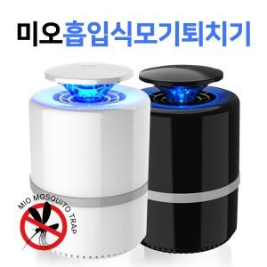 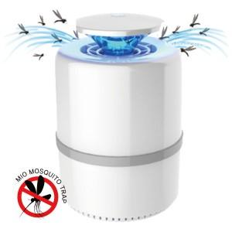

【상세/제작정보】

【인쇄/포장옵션】 | 실크 / 포장지포장

【공급단가】 | 수량 | 72~ | 200~ | 500~ | 1,000~ | 2,000~
*VAT별도 | 단가 | 9,320원 | 8,970원 | 8,630원 | 8,280원 | 8,070원

【상품 URL】 | https://dev.easy1.co.kr:443/src/goods_detail.php?gdno=10866

